1
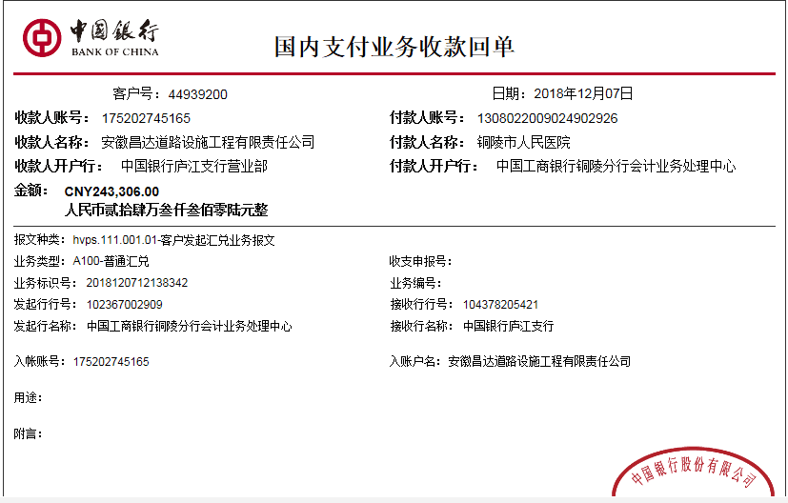
工程款支付证书
工程名称 |  | 铜陵市人民医院室外景观工程 |  |  |  |  |  |  |  |  | ERP编号 | 10495 | 档案编号 | CD2018-077
合同金额 |  | 347,581.00 |  | 中标 日期 | 2018.7.14 |  | 已供工程 资料 | 中标通知书、施工合同及内部承包协议原件 |  |  |  | 庐江 | 责任 单位 | 业务二部
决算金额 |  | 657,416.93 |  | 竣工 日期 |  |  |  |  |  |  |  | 合肥 | 责任人 | 汪 洋13856267999
序号 | 工程款到账 |  |  | 开票情况 |  | 管理费 |  | 代缴税金 | 其他扣款 |  | 预留款 |  | 实际支付
 | 日期 | 账户 | 金额 | 日期 | 金额 | 比例 | 金额 | 金额 | 金额 | 备注 | 金额 | 备注 | 户名 | 金额
1 | 2018-12-07 | 中 | 243,306.00 | 2018-11-02 | 243,306.00 | 2.0% | 4,867.00 | 10,841.00 | 500.00 | 2018年10月19日外经证办理500元 | 0.00 |  | 材料 | 227,098.00

合计 |  | - | 243,306.00 | - | 243,306.00 | - | 4,867.00 | 10,841.00 | 500.00 | - | 0.00 | - | - | 227,098.00
本次结算 支付明细 |  | 应支付金额 |  | 227,098.00 |  |  |  | 实际支付金额 |  | 小写 | 0.00
 |  | 已支付金额 |  | 227,098.00 |  |  |  |  |  | 大写 | 零元整
申请部门 意见 |  | 制表：朱敏 |  |  |  |  |  | 项目管理 意见 |  | 施总、朱总已同意支付（附表背面截图）。
财务初审 意见 |  |  |  |  |  |  |  | 财务审核 意见
质安初审 意见 |  |  |  |  |  |  |  | 质安稽查 意见
总经理审批 |  |  |  |  |  |  |  | 董事长审批

